Лист1
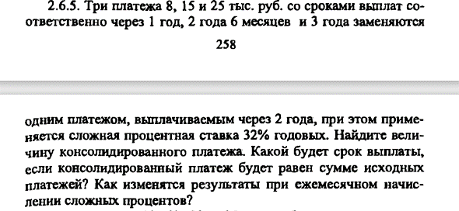

S(0)=1/(S(T)(1+r/m)^Tm)
r | 0.32
S(T) | T | m | S(0) | S(0)_s | t | m_t | S(t)
8 | 1 | 1 | 6.0606060606 | 24.423334559 | 2 | 1 | 42.555218136
15 | 2.5 | 1 | 7.4930120504 |  |  | 12 | 45.931649421
25 | 3 | 1 | 10.869716448

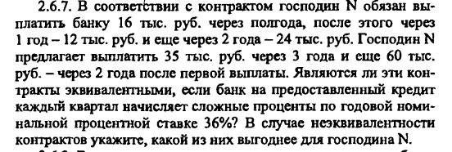

t | 2
r | 0.36
S(T) | T | S(0) | S(0)_общ | S(t) |  |  | S(T) | T | S(0) | S(0)_общ | S(t)
16 | 0.5 | 13.719886811 | 35.51919477 | 65.696302646 |  |  | 35 | 3 | 13.913978221 | 46.353424588 | 85.735294118
12 | 1 | 8.8235294118 |  |  |  |  | 60 | 2 | 32.439446367
24 | 2 | 12.975778547

Ответ | Выгоднее 1 так как конечная сумма меньше

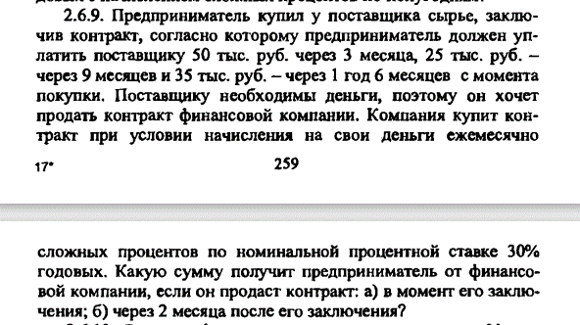

t | 0.16666666667
r | 0.3
S(T) | T | S(0) | S(0) | S(t)
50 | 0.25 | 46.511627907 | 91.057722207 | 95.127775467
25 | 0.75 | 20.408163265
35 | 1.5 | 24.137931034
 |  |  | В момент заключения | Через 2 месяца

m | 4
r | 0.32
S(T) | T | S(T)_s | S(0) | S(0)_s |  | S(t) | t | S(0) | S(0)_s | S(0)_t1 | t1 | S(t1)
60 | 3 | 150 | 30.612244898 | 65.227629513 |  | 15 | 1.5 | 9.4525444032 | 41.649611071 | 23.578018442 | 7 | 203.41007348
90 | 5 |  | 34.615384615 |  |  | 45 | 2 | 24.312099803
 |  |  |  |  |  | 50 | 6 | 7.8849668653

m | 4
T | 2
S(T) | 8
r | 0.32
t | 0.5
m_t | 4
S(t) | 10.08271403

